상품제안서
양털 플란넬 포토담요(바이어스) | 상품코드: S43203

 |  |  |  |  |  | 02-713-8555 | www.synergygift.co.kr
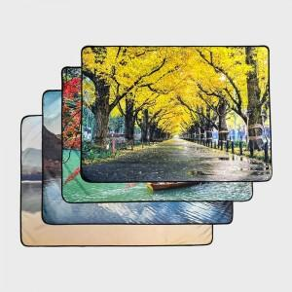 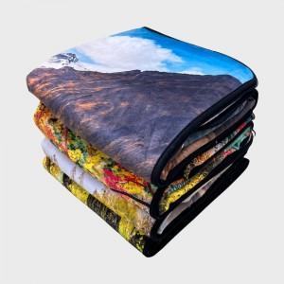 

【상세/제작정보】

【인쇄/포장옵션】 | DTP컬러전사 / OPP(비닐)

【공급단가】 | 수량 | 100~ | 300~ | 500~ | 1,000~
*VAT별도 | 73*100 | 11,900원 | 11,400원 | 11,200원 | 11,000원
 | 73*140 | 14,300원 | 13,700원 | 13,500원 | 13,200원
 | 100*140 | 17,900원 | 17,100원 | 16,800원 | 16,500원

【상품 URL】 | https://www.synergygift.co.kr:443/src/goods_detail.php?gdno=43203

